Sheet
id | name | author | download | preview1 | preview2 | description | like | comment | share | visit | download | praise | data source
81061 | Friendlist |  |  | 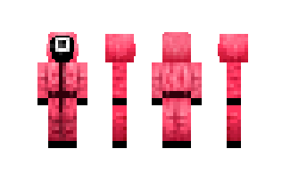 |  |  | 17 |  |  | 7816 | 6066 |  | mskin
79335 | UnkownWarrior |  |  | 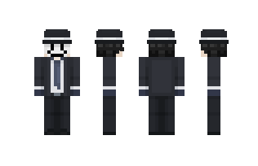 |  |  | 6 |  |  | 7686 | 5879 |  | mskin
73402 | Zonvi |  |  | 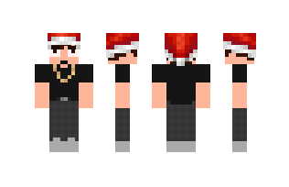 |  |  | 1 |  |  | 5718 | 4281 |  | mskin
75956 | _HUCI_ |  |  | 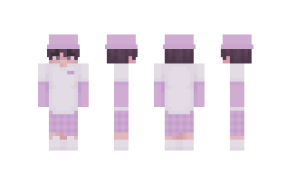 |  |  | 7 |  |  | 5051 | 3751 |  | mskin
72302 | JDHL |  |  | 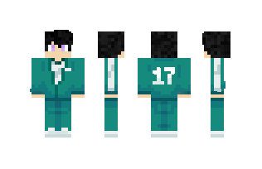 |  |  | 21 |  |  | 4722 | 3682 |  | mskin
90194 | BobicraftMC |  |  |  |  |  | 3 |  |  | 4490 | 3372 |  | mskin
83491 | Willyweasel |  |  | 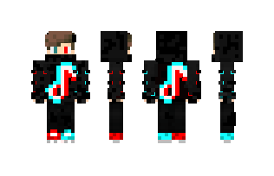 |  |  | 2 |  |  | 4325 | 3279 |  | mskin
101653 | Debg |  |  | 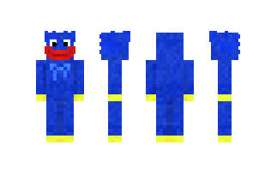 |  |  | 9 |  |  | 4188 | 3254 |  | mskin
89984 | Jomieee |  |  | 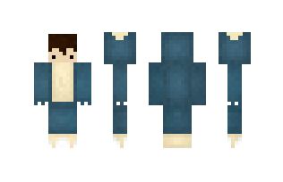 |  |  | 1 |  |  | 4241 | 3244 |  | mskin
76135 | connorling |  |  | 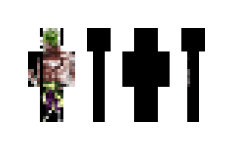 |  |  | 2 |  |  | 4060 | 2965 |  | mskin
65864 | SquidGame13 |  |  | 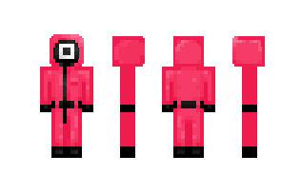 |  |  | 5 |  |  | 4061 | 2925 |  | mskin
69603 | VENOM12345678 |  |  | 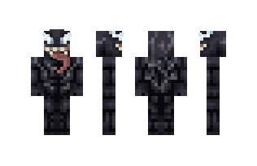 |  |  | 3 |  |  | 3316 | 2495 |  | mskin
76621 | eENTITE303 |  |  | 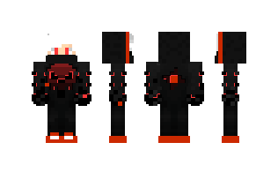 |  |  | 3 |  |  | 3408 | 2477 |  | mskin
49749 | pro_2021 |  |  | 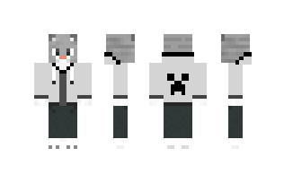 |  |  | 5 |  |  | 3269 | 2456 |  | mskin
54732 | GlamrockFreddy1 |  |  | 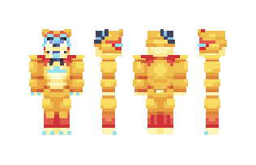 |  |  | 2 |  |  | 3277 | 2433 |  | mskin
34185 | HuggyWuggy |  |  | 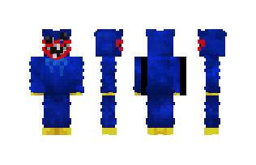 |  |  | 7 |  |  | 3221 | 2428 |  | mskin
94986 | Sparta356_YT |  |  | 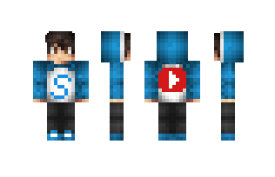 |  |  | 6 |  |  | 3288 | 2410 |  | mskin
77250 | yMilla_uwu |  |  | 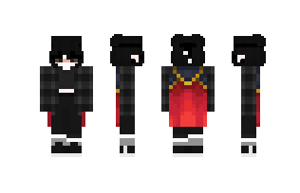 |  |  | 3 |  |  | 3359 | 2397 |  | mskin
77630 | etroy |  |  | 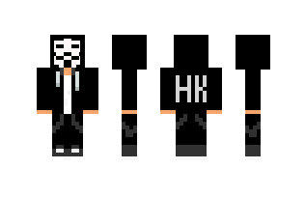 |  |  | 21 |  |  | 3205 | 2328 |  | mskin
49829 | Driza |  |  | 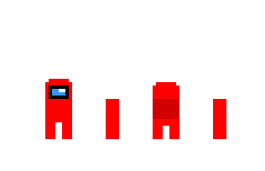 |  |  | 5 |  |  | 3019 | 2321 |  | mskin
87311 | ZidarSytemDown2 |  |  | 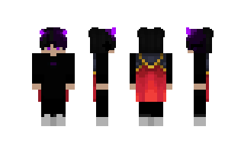 |  |  | 4 |  |  | 3101 | 2275 |  | mskin
63241 | Alizi |  |  | 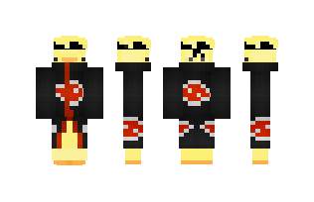 |  |  | 2 |  |  | 3122 | 2256 |  | mskin
60789 | RaulexYT |  |  | 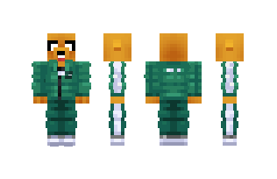 |  |  | 1 |  |  | 3111 | 2256 |  | mskin
81816 | Biel_Mandraque |  |  | 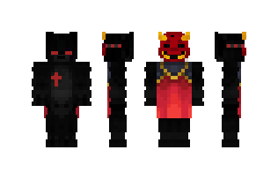 |  |  | 4 |  |  | 3101 | 2176 |  | mskin
12804 | Axolotman |  |  | 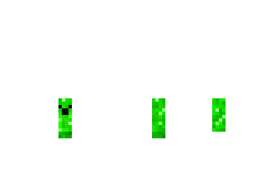 |  |  | 0 |  |  | 2944 | 2173 |  | mskin
84718 | Fedor2020YT |  |  | 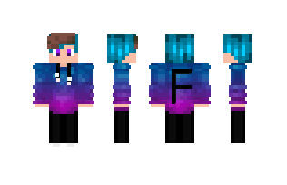 |  |  | 0 |  |  | 2832 | 2172 |  | mskin
77247 | squidgame0 |  |  | 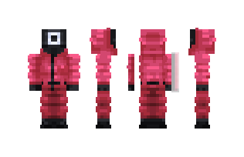 |  |  | 1 |  |  | 3285 | 2154 |  | mskin
23430 | huggywuggy9 |  |  | 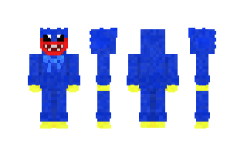 |  |  | 8 |  |  | 2907 | 2121 |  | mskin
93359 | Nasco |  |  | 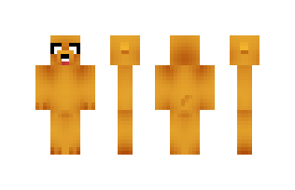 |  |  | 0 |  |  | 2847 | 2115 |  | mskin
26598 | AntonioE |  |  |  |  |  | 0 |  |  | 2788 | 2095 |  | mskin
13990 | Cacoo |  |  |  |  |  | 0 |  |  | 3260 | 2069 |  | mskin
17297 | FreddyFNAF |  |  | 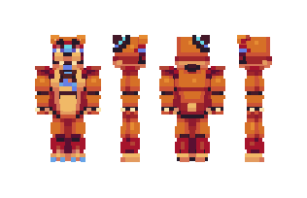 |  |  | 4 |  |  | 2733 | 2024 |  | mskin
96483 | Bonkerers |  |  | 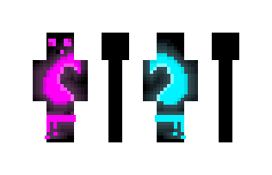 |  |  | 5 |  |  | 2810 | 2002 |  | mskin
20455 | glamfe |  |  |  |  |  | 3 |  |  | 2683 | 1985 |  | mskin
82607 | MIST1ICC |  |  | 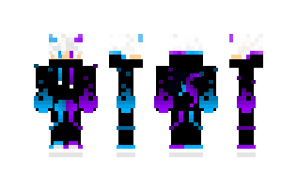 |  |  | 7 |  |  | 2616 | 1950 |  | mskin
30941 | Nklei |  |  | 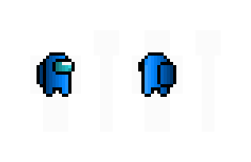 |  |  | 1 |  |  | 2952 | 1920 |  | mskin
44134 | poppy_play |  |  |  |  |  | 0 |  |  | 2615 | 1919 |  | mskin
68831 | The_EV |  |  | 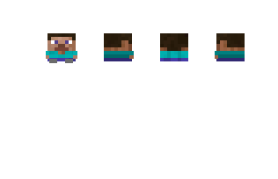 |  |  | 9 |  |  | 2807 | 1909 |  | mskin
96188 | Georgenotfounds |  |  | 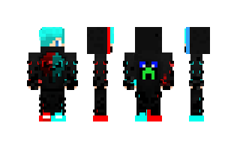 |  |  | 3 |  |  | 2595 | 1906 |  | mskin
45910 | Hibbi |  |  | 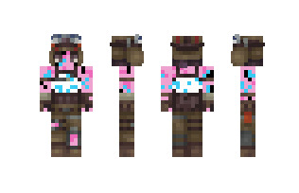 |  |  | 1 |  |  | 2619 | 1893 |  | mskin
74183 | J6666 |  |  | 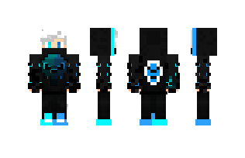 |  |  | 2 |  |  | 2593 | 1889 |  | mskin
41317 | aacenix |  |  | 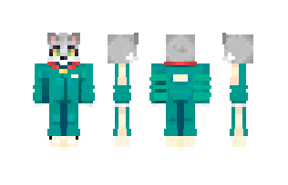 |  |  | 6 |  |  | 2436 | 1833 |  | mskin
78566 | fsma |  |  |  |  |  | 1 |  |  | 2976 | 1801 |  | mskin
92506 | HaseU |  |  | 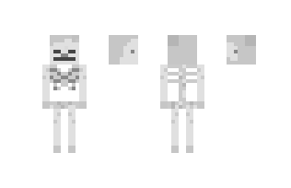 |  |  | 4 |  |  | 2354 | 1794 |  | mskin
62372 | CL0N |  |  | 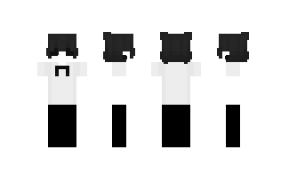 |  |  | 1 |  |  | 2437 | 1793 |  | mskin
41421 | Marcelloy |  |  | 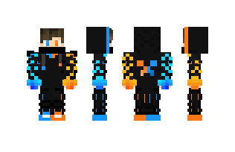 |  |  | 1 |  |  | 2451 | 1784 |  | mskin
69827 | clutte |  |  | 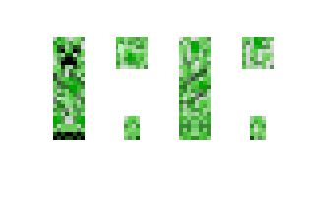 |  |  | 1 |  |  | 2355 | 1782 |  | mskin
59437 | pCry |  |  | 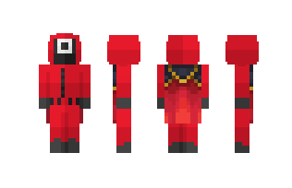 |  |  | 1 |  |  | 2679 | 1760 |  | mskin
65375 | mamaclan |  |  | 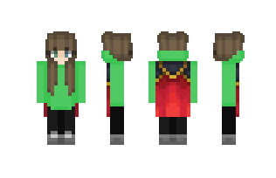 |  |  | 1 |  |  | 2422 | 1743 |  | mskin
87634 | stteven |  |  | 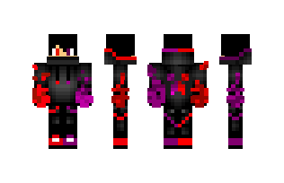 |  |  | 3 |  |  | 2406 | 1729 |  | mskin
57188 | pokeopoly85 |  |  | 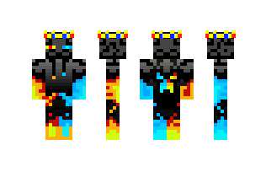 |  |  | 3 |  |  | 2439 | 1713 |  | mskin
87647 | FBob |  |  | 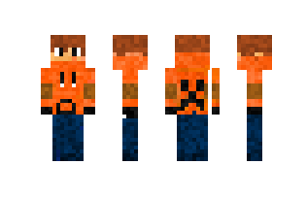 |  |  | 2 |  |  | 2335 | 1712 |  | mskin
55325 | linfrog |  |  | 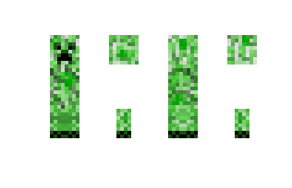 |  |  | 2 |  |  | 2193 | 1699 |  | mskin
100829 | Elidjouf |  |  | 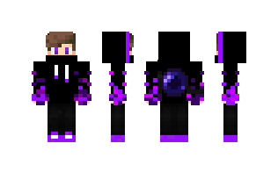 |  |  | 3 |  |  | 2291 | 1696 |  | mskin
69023 | No456 |  |  | 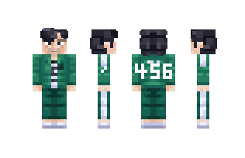 |  |  | 0 |  |  | 2241 | 1682 |  | mskin
30294 | xvru |  |  | 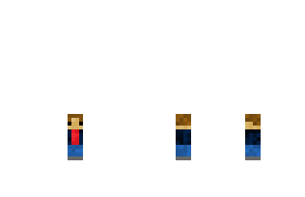 |  |  | 3 |  |  | 2359 | 1655 |  | mskin
70801 | kopaIII |  |  |  |  |  | 1 |  |  | 2459 | 1650 |  | mskin
49921 | DePros |  |  |  |  |  | 1 |  |  | 2160 | 1649 |  | mskin
10711 | TrollinoYT |  |  |  |  |  | 2 |  |  | 2287 | 1624 |  | mskin
72222 | Friger |  |  |  |  |  | 1 |  |  | 2232 | 1619 |  | mskin
83698 | KJKZ |  |  |  |  |  | 0 |  |  | 2202 | 1612 |  | mskin
79034 | LOBO_Y |  |  |  |  |  | 2 |  |  | 2163 | 1610 |  | mskin
68651 | UzuiT |  |  |  |  |  | 3 |  |  | 2157 | 1605 |  | mskin
21332 | spidermanjun |  |  |  |  |  | 11 |  |  | 2157 | 1565 |  | mskin
73756 | Dream09 |  |  |  |  |  | 6 |  |  | 2055 | 1540 |  | mskin
88001 | MeIiodas |  |  |  |  |  | 3 |  |  | 2095 | 1536 |  | mskin
67992 | gokublukaio12 |  |  |  |  |  | 1 |  |  | 2053 | 1528 |  | mskin
35506 | hmiles |  |  |  |  |  | 4 |  |  | 2081 | 1526 |  | mskin
69937 | SPIDERMAN___1 |  |  |  |  |  | 4 |  |  | 2126 | 1517 |  | mskin
42455 | Ivictoor |  |  |  |  |  | 1 |  |  | 1913 | 1488 |  | mskin
93400 | KLRG |  |  |  |  |  | 1 |  |  | 1978 | 1487 |  | mskin
12225 | babyyoda000 |  |  |  |  |  | 1 |  |  | 1984 | 1464 |  | mskin
76397 | meveno |  |  |  |  |  | 4 |  |  | 2137 | 1449 |  | mskin
18831 | Fezil_YT |  |  |  |  |  | 1 |  |  | 2036 | 1449 |  | mskin
63634 | Ninjaxxx |  |  |  |  |  | 0 |  |  | 1980 | 1447 |  | mskin
95926 | FurryXD |  |  |  |  |  | 1 |  |  | 1913 | 1438 |  | mskin
81988 | gomashio_2525 |  |  |  |  |  | 2 |  |  | 2038 | 1433 |  | mskin
96843 | Ardal04 |  |  |  |  |  | 1 |  |  | 1979 | 1428 |  | mskin
51316 | _DefenderL_ |  |  |  |  |  | 4 |  |  | 2189 | 1427 |  | mskin
71477 | PotatoCR |  |  |  |  |  | 4 |  |  | 2075 | 1425 |  | mskin
90500 | Ajsk |  |  |  |  |  | 3 |  |  | 1997 | 1423 |  | mskin
30491 | Spinee |  |  |  |  |  | 1 |  |  | 2229 | 1422 |  | mskin
103484 | SquidGameGirl |  |  |  |  |  | 3 |  |  | 2048 | 1421 |  | mskin
91670 | aslaws |  |  |  |  |  | 5 |  |  | 1945 | 1414 |  | mskin
105874 | amongUSA |  |  |  |  |  | 7 |  |  | 2164 | 1412 |  | mskin
88638 | pvns |  |  |  |  |  | 11 |  |  | 1985 | 1391 |  | mskin
84261 | Jacksh |  |  |  |  |  | 1 |  |  | 1970 | 1390 |  | mskin
46499 | mickeckrak |  |  |  |  |  | 2 |  |  | 1820 | 1383 |  | mskin
78605 | blackra |  |  |  |  |  | 2 |  |  | 1906 | 1380 |  | mskin
70220 | TheyLoveElias |  |  |  |  |  | 0 |  |  | 2050 | 1376 |  | mskin
66891 | jackman |  |  |  |  |  | 1 |  |  | 1864 | 1372 |  | mskin
53474 | theadrian |  |  |  |  |  | 0 |  |  | 1773 | 1358 |  | mskin
71453 | elmayo97_ |  |  |  |  |  | 15 |  |  | 1838 | 1355 |  | mskin
84246 | Chilas |  |  |  |  |  | 12 |  |  | 1802 | 1343 |  | mskin
16687 | OXGE |  |  |  |  |  | 3 |  |  | 1863 | 1343 |  | mskin
57451 | BT27 |  |  |  |  |  | 0 |  |  | 1874 | 1343 |  | mskin
75029 | Clonerh |  |  |  |  |  | 1 |  |  | 2031 | 1342 |  | mskin
76361 | Venzuela |  |  |  |  |  | 2 |  |  | 1799 | 1342 |  | mskin
98102 | penids |  |  |  |  |  | 1 |  |  | 1799 | 1340 |  | mskin
85854 | rfwe |  |  |  |  |  | 1 |  |  | 1851 | 1333 |  | mskin
74962 | NovaaLine |  |  |  |  |  | 0 |  |  | 2023 | 1328 |  | mskin
73088 | nakyum |  |  |  |  |  | 1 |  |  | 1929 | 1323 |  | mskin
79599 | Sota |  |  |  |  |  | 3 |  |  | 1942 | 1321 |  | mskin
34167 | MrBeastBrasil |  |  |  |  |  | 13 |  |  | 1728 | 1320 |  | mskin
40225 | Admin_Hacking |  |  |  |  |  | 0 |  |  | 1775 | 1312 |  | mskin
104021 | 8002_ |  |  |  |  |  | 1 |  |  | 1780 | 1311 |  | mskin
56228 | SpiderMak |  |  |  |  |  | 2 |  |  | 1755 | 1308 |  | mskin
81846 | JHHD |  |  |  |  |  | 0 |  |  | 1825 | 1304 |  | mskin
49237 | HappyGhost |  |  |  |  |  | 0 |  |  | 1843 | 1302 |  | mskin
91445 | ieky |  |  |  |  |  | 2 |  |  | 1996 | 1299 |  | mskin
104518 | Barrie |  |  |  |  |  | 1 |  |  | 1880 | 1293 |  | mskin
99323 | Vincento |  |  |  |  |  | 8 |  |  | 1770 | 1288 |  | mskin
75355 | MAVOD |  |  |  |  |  | 1 |  |  | 1729 | 1280 |  | mskin
30160 | HuggyWuggi |  |  |  |  |  | 5 |  |  | 1827 | 1277 |  | mskin
97385 | andersfm |  |  |  |  |  | 0 |  |  | 1860 | 1274 |  | mskin
26300 | VenP |  |  |  |  |  | 2 |  |  | 1783 | 1272 |  | mskin
11568 | Goncho |  |  |  |  |  | 1 |  |  | 1656 | 1267 |  | mskin
43649 | Carnage4 |  |  |  |  |  | 6 |  |  | 1608 | 1262 |  | mskin
84861 | Niket |  |  |  |  |  | 0 |  |  | 1702 | 1258 |  | mskin
82474 | butee |  |  |  |  |  | 21 |  |  | 1652 | 1250 |  | mskin
32819 | Frazic |  |  |  |  |  | 1 |  |  | 1734 | 1246 |  | mskin
81608 | MelinaP |  |  |  |  |  | 2 |  |  | 1717 | 1236 |  | mskin
14677 | GoldenSun632 |  |  |  |  |  | 4 |  |  | 1677 | 1233 |  | mskin
26798 | bobicrack |  |  |  |  |  | 8 |  |  | 1701 | 1228 |  | mskin
77556 | sonic120 |  |  |  |  |  | 8 |  |  | 1639 | 1222 |  | mskin
10956 | wuggyhuggy |  |  |  |  |  | 1 |  |  | 1691 | 1219 |  | mskin
77565 | Chacras |  |  |  |  |  | 8 |  |  | 1710 | 1219 |  | mskin
104970 | Gogeta4 |  |  |  |  |  | 0 |  |  | 1586 | 1207 |  | mskin
60098 | ejom |  |  |  |  |  | 1 |  |  | 1657 | 1204 |  | mskin
18730 | HackersHacker |  |  |  |  |  | 1 |  |  | 1648 | 1202 |  | mskin
91335 | Hamr |  |  |  |  |  | 1 |  |  | 1584 | 1201 |  | mskin
25633 | Nightmarrione |  |  |  |  |  | 3 |  |  | 1597 | 1181 |  | mskin
62490 | ZikEger |  |  |  |  |  | 1 |  |  | 1674 | 1179 |  | mskin
72730 | ASMMMM |  |  |  |  |  | 18 |  |  | 1631 | 1176 |  | mskin
72708 | VENOMf |  |  |  |  |  | 16 |  |  | 1657 | 1169 |  | mskin
59285 | Syn23 |  |  |  |  |  | 3 |  |  | 1732 | 1163 |  | mskin
72629 | Cisg |  |  |  |  |  | 4 |  |  | 1552 | 1160 |  | mskin
21504 | YOUARETE |  |  |  |  |  | 0 |  |  | 1523 | 1157 |  | mskin
25652 | bober36 |  |  |  |  |  | 15 |  |  | 1561 | 1153 |  | mskin
93317 | Hadhi |  |  |  |  |  | 3 |  |  | 1580 | 1151 |  | mskin
8003 | _Roxanne_Wolf_ |  |  |  |  |  | 1 |  |  | 1524 | 1150 |  | mskin
78001 | AQQA |  |  |  |  |  | 1 |  |  | 1599 | 1148 |  | mskin
31002 | MacksoB |  |  |  |  |  | 1 |  |  | 1609 | 1147 |  | mskin
70066 | dreambro |  |  |  |  |  | 0 |  |  | 1643 | 1144 |  | mskin
77424 | FredDiamond999 |  |  |  |  |  | 3 |  |  | 1669 | 1142 |  | mskin
41714 | Rochir |  |  |  |  |  | 0 |  |  | 1467 | 1141 |  | mskin
76648 | zKth |  |  |  |  |  | 1 |  |  | 1668 | 1135 |  | mskin
62075 | Crystalmen |  |  |  |  |  | 4 |  |  | 1595 | 1135 |  | mskin
81849 | Dustall |  |  |  |  |  | 7 |  |  | 1529 | 1134 |  | mskin
85412 | Quemando |  |  |  |  |  | 1 |  |  | 1559 | 1126 |  | mskin
10157 | Natation |  |  |  |  |  | 2 |  |  | 1454 | 1118 |  | mskin
46322 | HardGamer |  |  |  |  |  | 1 |  |  | 1451 | 1117 |  | mskin
56299 | Bigco |  |  |  |  |  | 0 |  |  | 1535 | 1112 |  | mskin
31426 | Lerin |  |  |  |  |  | 0 |  |  | 1511 | 1111 |  | mskin
88023 | Selever |  |  |  |  |  | 1 |  |  | 1681 | 1109 |  | mskin
90810 | vepn |  |  |  |  |  | 2 |  |  | 1571 | 1106 |  | mskin
49944 | LaPanteraNegra |  |  |  |  |  | 3 |  |  | 1536 | 1103 |  | mskin
35891 | eykel |  |  |  |  |  | 1 |  |  | 1474 | 1101 |  | mskin
64691 | Daura |  |  |  |  |  | 2 |  |  | 1512 | 1095 |  | mskin
25050 | Fnaf88 |  |  |  |  |  | 6 |  |  | 1507 | 1087 |  | mskin
18688 | MiniMarley |  |  |  |  |  | 3 |  |  | 1408 | 1080 |  | mskin
41393 | MatrixP |  |  |  |  |  | 0 |  |  | 1521 | 1080 |  | mskin
87265 | gokuu1 |  |  |  |  |  | 3 |  |  | 1470 | 1080 |  | mskin
94314 | 1wtp |  |  |  |  |  | 0 |  |  | 1451 | 1079 |  | mskin
97179 | Serevel |  |  |  |  |  | 18 |  |  | 1807 | 1077 |  | mskin
11510 | Filoso |  |  |  |  |  | 5 |  |  | 1475 | 1073 |  | mskin
73424 | Mercyfire |  |  |  |  |  | 3 |  |  | 1503 | 1071 |  | mskin
71727 | Mageta |  |  |  |  |  | 20 |  |  | 1491 | 1069 |  | mskin
84576 | NINFUGA |  |  |  |  |  | 0 |  |  | 1634 | 1067 |  | mskin
79126 | fihm |  |  |  |  |  | 3 |  |  | 1501 | 1066 |  | mskin
68714 | AmongUsssss |  |  |  |  |  | 10 |  |  | 1613 | 1066 |  | mskin
103108 | Mxte |  |  |  |  |  | 17 |  |  | 1458 | 1060 |  | mskin
73378 | mshk_frede |  |  |  |  |  | 4 |  |  | 1619 | 1058 |  | mskin
82361 | xHilas |  |  |  |  |  | 4 |  |  | 1432 | 1046 |  | mskin
96140 | 8LN |  |  |  |  |  | 0 |  |  | 1435 | 1041 |  | mskin
42958 | iMeqaLord |  |  |  |  |  | 0 |  |  | 1431 | 1039 |  | mskin
92901 | Startei |  |  |  |  |  | 6 |  |  | 1464 | 1037 |  | mskin
90645 | iiRea |  |  |  |  |  | 2 |  |  | 1407 | 1031 |  | mskin
53457 | greenpro |  |  |  |  |  | 1 |  |  | 1411 | 1031 |  | mskin
68299 | Reckn |  |  |  |  |  | 1 |  |  | 1457 | 1026 |  | mskin
13006 | mikinod |  |  |  |  |  | 7 |  |  | 1456 | 1026 |  | mskin
75072 | Raschl |  |  |  |  |  | 5 |  |  | 1402 | 1012 |  | mskin
83475 | czad |  |  |  |  |  | 0 |  |  | 1483 | 1008 |  | mskin
49541 | muano |  |  |  |  |  | 0 |  |  | 1291 | 1007 |  | mskin
104000 | Siplie |  |  |  |  |  | 2 |  |  | 1406 | 1005 |  | mskin
61290 | Retrive |  |  |  |  |  | 0 |  |  | 1533 | 1005 |  | mskin
80512 | Gogoku |  |  |  |  |  | 14 |  |  | 1391 | 1003 |  | mskin
93308 | iuyo |  |  |  |  |  | 0 |  |  | 1473 | 991 |  | mskin
87425 | Killerpepe |  |  |  |  |  | 2 |  |  | 1466 | 990 |  | mskin
27835 | PoppyPlaytime |  |  |  |  |  | 6 |  |  | 1383 | 987 |  | mskin
14773 | Cweep |  |  |  |  |  | 4 |  |  | 1330 | 985 |  | mskin
65787 | MrMoby |  |  |  |  |  | 11 |  |  | 1364 | 981 |  | mskin
92615 | Mujerr |  |  |  |  |  | 6 |  |  | 1272 | 979 |  | mskin
80523 | VbHD |  |  |  |  |  | 2 |  |  | 1342 | 978 |  | mskin
27459 | Costill |  |  |  |  |  | 6 |  |  | 1286 | 977 |  | mskin
71766 | vlad_777 |  |  |  |  |  | 6 |  |  | 1346 | 976 |  | mskin
86848 | glowston |  |  |  |  |  | 0 |  |  | 1360 | 975 |  | mskin
104903 | Krolock |  |  |  |  |  | 4 |  |  | 1326 | 972 |  | mskin
93318 | Sulfury |  |  |  |  |  | 4 |  |  | 1393 | 971 |  | mskin
83319 | lostmo |  |  |  |  |  | 2 |  |  | 1338 | 970 |  | mskin
47075 | hammas |  |  |  |  |  | 1 |  |  | 1333 | 968 |  | mskin
77932 | 1rap |  |  |  |  |  | 0 |  |  | 1353 | 967 |  | mskin
9500 | iamed |  |  |  |  |  | 7 |  |  | 1313 | 963 |  | mskin
66461 | ALEXxG |  |  |  |  |  | 0 |  |  | 1399 | 960 |  | mskin
95692 | Agyagirl |  |  |  |  |  | 1 |  |  | 1333 | 957 |  | mskin
19920 | BenjaminXD |  |  |  |  |  | 1 |  |  | 1327 | 953 |  | mskin
90829 | AVGe |  |  |  |  |  | 0 |  |  | 1364 | 952 |  | mskin
9819 | SalvageSonic |  |  |  |  |  | 22 |  |  | 1227 | 947 |  | mskin
44695 | EstNoob |  |  |  |  |  | 15 |  |  | 1296 | 947 |  | mskin
23141 | HighD |  |  |  |  |  | 6 |  |  | 1260 | 946 |  | mskin
76629 | Tilva |  |  |  |  |  | 2 |  |  | 1498 | 944 |  | mskin
86871 | 220022 |  |  |  |  |  | 21 |  |  | 1353 | 943 |  | mskin
32950 | MJBC |  |  |  |  |  | 1 |  |  | 1290 | 943 |  | mskin
87365 | Kusik |  |  |  |  |  | 0 |  |  | 1356 | 942 |  | mskin
24656 | Lobito1 |  |  |  |  |  | 2 |  |  | 1317 | 942 |  | mskin
66661 | Newlcraft |  |  |  |  |  | 14 |  |  | 1312 | 939 |  | mskin
28664 | LiliDe |  |  |  |  |  | 14 |  |  | 1249 | 939 |  | mskin
90550 | trxshcan_ |  |  |  |  |  | 0 |  |  | 1428 | 938 |  | mskin
105008 | Curdo |  |  |  |  |  | 1 |  |  | 1256 | 936 |  | mskin
68221 | MercyP |  |  |  |  |  | 1 |  |  | 1603 | 936 |  | mskin
14220 | mikuya |  |  |  |  |  | 2 |  |  | 1251 | 935 |  | mskin
65941 | cuun |  |  |  |  |  | 8 |  |  | 1337 | 935 |  | mskin
43536 | Naruven |  |  |  |  |  | 6 |  |  | 1253 | 933 |  | mskin
55477 | Serpoli |  |  |  |  |  | 0 |  |  | 1317 | 927 |  | mskin
47158 | PicachuExe |  |  |  |  |  | 2 |  |  | 1201 | 926 |  | mskin
33056 | Bonick |  |  |  |  |  | 10 |  |  | 1280 | 925 |  | mskin
27566 | skinf |  |  |  |  |  | 1 |  |  | 1306 | 921 |  | mskin
73844 | 4SO |  |  |  |  |  | 1 |  |  | 1478 | 919 |  | mskin
79835 | Haace |  |  |  |  |  | 9 |  |  | 1198 | 919 |  | mskin
54751 | zombies3D |  |  |  |  |  | 6 |  |  | 1270 | 919 |  | mskin
13730 | mikekrack |  |  |  |  |  | 2 |  |  | 1241 | 917 |  | mskin
84173 | qoku |  |  |  |  |  | 1 |  |  | 1209 | 917 |  | mskin
9485 | Morazi |  |  |  |  |  | 15 |  |  | 1238 | 914 |  | mskin
79037 | jaker09 |  |  |  |  |  | 15 |  |  | 1214 | 913 |  | mskin
87347 | Ngat |  |  |  |  |  | 2 |  |  | 1258 | 911 |  | mskin
19023 | SJSS |  |  |  |  |  | 1 |  |  | 1185 | 910 |  | mskin
74033 | MerTR008 |  |  |  |  |  | 1 |  |  | 1266 | 908 |  | mskin
8843 | NetheriteArmor |  |  |  |  |  | 4 |  |  | 1204 | 907 |  | mskin
60099 | TT_R |  |  |  |  |  | 0 |  |  | 1277 | 906 |  | mskin
94319 | ZeroTheKingTGS |  |  |  |  |  | 5 |  |  | 1556 | 902 |  | mskin
72963 | rudje |  |  |  |  |  | 4 |  |  | 1375 | 901 |  | mskin
71782 | _Remuke_ |  |  |  |  |  | 1 |  |  | 1220 | 901 |  | mskin
89191 | Toki2411 |  |  |  |  |  | 0 |  |  | 1293 | 900 |  | mskin
66381 | TadeoG |  |  |  |  |  | 3 |  |  | 1219 | 898 |  | mskin
101805 | VortxDragon |  |  |  |  |  | 0 |  |  | 1217 | 898 |  | mskin
69973 | Dumpledore |  |  |  |  |  | 0 |  |  | 1355 | 893 |  | mskin
59236 | Danno |  |  |  |  |  | 1 |  |  | 1393 | 893 |  | mskin
78268 | KingDIO |  |  |  |  |  | 16 |  |  | 1292 | 891 |  | mskin
70721 | olokreZ |  |  |  |  |  | 2 |  |  | 1289 | 889 |  | mskin
28225 | mansoor |  |  |  |  |  | 5 |  |  | 1189 | 889 |  | mskin
21093 | JuicyTime |  |  |  |  |  | 1 |  |  | 1228 | 888 |  | mskin
81984 | nezuko0 |  |  |  |  |  | 12 |  |  | 1138 | 887 |  | mskin
85833 | FaVaR |  |  |  |  |  | 2 |  |  | 1246 | 887 |  | mskin
73086 | EJ4 |  |  |  |  |  | 1 |  |  | 1265 | 886 |  | mskin
77064 | paulolo |  |  |  |  |  | 2 |  |  | 1203 | 885 |  | mskin
56330 | BFfnf |  |  |  |  |  | 0 |  |  | 1244 | 884 |  | mskin
56153 | Bobicraft1 |  |  |  |  |  | 7 |  |  | 1357 | 884 |  | mskin
8076 | onebi |  |  |  |  |  | 1 |  |  | 1175 | 884 |  | mskin
34342 | JakubD |  |  |  |  |  | 8 |  |  | 1206 | 880 |  | mskin
90816 | Supergel |  |  |  |  |  | 18 |  |  | 1189 | 880 |  | mskin
52106 | LanaDelR |  |  |  |  |  | 0 |  |  | 1272 | 879 |  | mskin
64414 | pinklo |  |  |  |  |  | 0 |  |  | 1305 | 878 |  | mskin
88801 | Diablo100 |  |  |  |  |  | 4 |  |  | 1201 | 872 |  | mskin
25755 | MilesMorals |  |  |  |  |  | 2 |  |  | 1169 | 871 |  | mskin
12170 | MonoAzul |  |  |  |  |  | 11 |  |  | 1210 | 870 |  | mskin
81869 | Poodey |  |  |  |  |  | 1 |  |  | 1173 | 869 |  | mskin
71912 | WyattL |  |  |  |  |  | 2 |  |  | 1318 | 869 |  | mskin
44574 | Noam1673 |  |  |  |  |  | 2 |  |  | 1257 | 865 |  | mskin
91766 | Alphid |  |  |  |  |  | 3 |  |  | 1189 | 864 |  | mskin
41782 | SBanana |  |  |  |  |  | 0 |  |  | 1150 | 863 |  | mskin
61426 | Erturul |  |  |  |  |  | 3 |  |  | 1188 | 862 |  | mskin
43807 | Fav3 |  |  |  |  |  | 2 |  |  | 1308 | 858 |  | mskin
105552 | pflaf |  |  |  |  |  | 1 |  |  | 1263 | 853 |  | mskin
78758 | Pararaio093 |  |  |  |  |  | 7 |  |  | 1215 | 852 |  | mskin
40247 | elmrj |  |  |  |  |  | 0 |  |  | 1087 | 851 |  | mskin
68229 | tinketinkee |  |  |  |  |  | 3 |  |  | 1259 | 850 |  | mskin
96762 | Remayee |  |  |  |  |  | 0 |  |  | 1237 | 848 |  | mskin
85042 | Dogmai |  |  |  |  |  | 3 |  |  | 1176 | 841 |  | mskin
32584 | SHISUI_U |  |  |  |  |  | 12 |  |  | 1123 | 834 |  | mskin
32961 | Gibin |  |  |  |  |  | 2 |  |  | 1097 | 832 |  | mskin
81859 | Esmin |  |  |  |  |  | 0 |  |  | 1119 | 831 |  | mskin
45065 | Parkii |  |  |  |  |  | 13 |  |  | 1119 | 830 |  | mskin
37080 | Finn3 |  |  |  |  |  | 1 |  |  | 1208 | 829 |  | mskin
46199 | Venoman |  |  |  |  |  | 10 |  |  | 1078 | 828 |  | mskin
106023 | Dupino |  |  |  |  |  | 2 |  |  | 1117 | 824 |  | mskin
87359 | astr6a |  |  |  |  |  | 0 |  |  | 1259 | 824 |  | mskin
66731 | Trending1 |  |  |  |  |  | 1 |  |  | 1242 | 822 |  | mskin
66775 | Gizill |  |  |  |  |  | 9 |  |  | 1164 | 820 |  | mskin
47464 | DeltaF |  |  |  |  |  | 0 |  |  | 1065 | 819 |  | mskin
57223 | Forgotten1 |  |  |  |  |  | 8 |  |  | 1112 | 819 |  | mskin
90333 | Lynea |  |  |  |  |  | 1 |  |  | 1128 | 818 |  | mskin
59062 | ErrorB |  |  |  |  |  | 0 |  |  | 1236 | 817 |  | mskin
60246 | tabin |  |  |  |  |  | 2 |  |  | 1212 | 814 |  | mskin
83635 | Darkjuan196 |  |  |  |  |  | 0 |  |  | 1076 | 812 |  | mskin
26162 | NINJAF |  |  |  |  |  | 11 |  |  | 1043 | 811 |  | mskin
83939 | ZeusEBrasileiro |  |  |  |  |  | 7 |  |  | 1084 | 809 |  | mskin
77887 | invanlid |  |  |  |  |  | 1 |  |  | 1215 | 808 |  | mskin
14007 | andrea15 |  |  |  |  |  | 0 |  |  | 1167 | 808 |  | mskin
65984 | chaychay |  |  |  |  |  | 0 |  |  | 1183 | 806 |  | mskin
33120 | Maciosz |  |  |  |  |  | 0 |  |  | 1097 | 805 |  | mskin
96159 | Tiret |  |  |  |  |  | 10 |  |  | 1195 | 804 |  | mskin
69326 | and_MC |  |  |  |  |  | 3 |  |  | 1143 | 804 |  | mskin
79048 | 1Misaki |  |  |  |  |  | 1 |  |  | 1258 | 796 |  | mskin
57214 | Lannisterian |  |  |  |  |  | 17 |  |  | 1143 | 791 |  | mskin
41306 | cq2 |  |  |  |  |  | 2 |  |  | 1204 | 789 |  | mskin
61940 | THeeo_ |  |  |  |  |  | 1 |  |  | 1246 | 789 |  | mskin
90876 | doblez |  |  |  |  |  | 1 |  |  | 1061 | 789 |  | mskin
8636 | gusda |  |  |  |  |  | 7 |  |  | 1200 | 788 |  | mskin
88780 | hasanman701 |  |  |  |  |  | 9 |  |  | 1104 | 785 |  | mskin
104684 | Rockun |  |  |  |  |  | 0 |  |  | 1085 | 784 |  | mskin
22025 | Zapatoss |  |  |  |  |  | 8 |  |  | 1059 | 783 |  | mskin
22959 | 4elovek_ |  |  |  |  |  | 3 |  |  | 1078 | 783 |  | mskin
62780 | AIDOS2 |  |  |  |  |  | 11 |  |  | 1108 | 780 |  | mskin
85724 | sde0 |  |  |  |  |  | 19 |  |  | 1104 | 780 |  | mskin
93388 | anongos |  |  |  |  |  | 10 |  |  | 1077 | 779 |  | mskin
76680 | zyzyy |  |  |  |  |  | 0 |  |  | 1049 | 773 |  | mskin
14719 | aftun |  |  |  |  |  | 0 |  |  | 1067 | 772 |  | mskin
103206 | Nichita |  |  |  |  |  | 1 |  |  | 1096 | 765 |  | mskin
78858 | ltsMe |  |  |  |  |  | 1 |  |  | 1020 | 764 |  | mskin
86557 | proppy |  |  |  |  |  | 2 |  |  | 1115 | 764 |  | mskin
62810 | Gruzia |  |  |  |  |  | 0 |  |  | 1160 | 763 |  | mskin
12003 | xkunaii_ |  |  |  |  |  | 0 |  |  | 1064 | 763 |  | mskin
51465 | AKits |  |  |  |  |  | 0 |  |  | 1183 | 762 |  | mskin
66136 | Qveno |  |  |  |  |  | 1 |  |  | 1147 | 762 |  | mskin
14781 | Akosi_Teryo |  |  |  |  |  | 1 |  |  | 1160 | 762 |  | mskin
92132 | Gapt |  |  |  |  |  | 2 |  |  | 1167 | 759 |  | mskin
73181 | aPeen |  |  |  |  |  | 1 |  |  | 1066 | 756 |  | mskin
81419 | dog2 |  |  |  |  |  | 4 |  |  | 1022 | 755 |  | mskin
95007 | BlipBlop26 |  |  |  |  |  | 3 |  |  | 1334 | 755 |  | mskin
39949 | Dauel |  |  |  |  |  | 4 |  |  | 1119 | 753 |  | mskin
92694 | Jogame |  |  |  |  |  | 1 |  |  | 1061 | 753 |  | mskin
30969 | Giter |  |  |  |  |  | 0 |  |  | 1049 | 752 |  | mskin
54882 | PandaDee |  |  |  |  |  | 0 |  |  | 1047 | 751 |  | mskin
78779 | Herogu |  |  |  |  |  | 2 |  |  | 1107 | 748 |  | mskin
35904 | Rapsi |  |  |  |  |  | 0 |  |  | 1026 | 743 |  | mskin
12946 | DraGoDak |  |  |  |  |  | 6 |  |  | 1151 | 743 |  | mskin
73439 | thamtham |  |  |  |  |  | 11 |  |  | 1031 | 743 |  | mskin
34075 | Danijas |  |  |  |  |  | 2 |  |  | 1248 | 741 |  | mskin
85156 | Cinism |  |  |  |  |  | 5 |  |  | 1145 | 739 |  | mskin
93061 | Pico__ |  |  |  |  |  | 0 |  |  | 1011 | 738 |  | mskin
30953 | WhatDo |  |  |  |  |  | 1 |  |  | 1027 | 738 |  | mskin
21505 | Cobralol |  |  |  |  |  | 12 |  |  | 971 | 737 |  | mskin
60684 | ThomasTheTank |  |  |  |  |  | 1 |  |  | 1082 | 737 |  | mskin
20963 | GarSaxon |  |  |  |  |  | 6 |  |  | 976 | 736 |  | mskin
82493 | Wolf__X |  |  |  |  |  | 2 |  |  | 1040 | 734 |  | mskin
103551 | _zazi |  |  |  |  |  | 1 |  |  | 1179 | 733 |  | mskin
77473 | Exand |  |  |  |  |  | 23 |  |  | 1134 | 730 |  | mskin
28593 | Micholy |  |  |  |  |  | 3 |  |  | 1000 | 729 |  | mskin
105631 | TuPapito |  |  |  |  |  | 1 |  |  | 1078 | 728 |  | mskin
21443 | Syav |  |  |  |  |  | 10 |  |  | 980 | 728 |  | mskin
56750 | Noob132 |  |  |  |  |  | 0 |  |  | 1048 | 727 |  | mskin
16304 | Motorw |  |  |  |  |  | 19 |  |  | 1014 | 724 |  | mskin
13850 | urra |  |  |  |  |  | 0 |  |  | 1028 | 723 |  | mskin
23549 | efdal211 |  |  |  |  |  | 16 |  |  | 1009 | 723 |  | mskin
34150 | MontyGator |  |  |  |  |  | 14 |  |  | 1075 | 722 |  | mskin
86526 | SpiderMan2014 |  |  |  |  |  | 0 |  |  | 844 | 722 |  | mskin
52115 | PerroFantasma |  |  |  |  |  | 1 |  |  | 1019 | 721 |  | mskin
103069 | Asdfasdfasdfasdf |  |  |  |  |  | 0 |  |  | 1019 | 719 |  | mskin
60686 | THOMASthe |  |  |  |  |  | 2 |  |  | 1109 | 718 |  | mskin
40771 | SonGokuMui |  |  |  |  |  | 3 |  |  | 961 | 714 |  | mskin
48663 | MajorDon |  |  |  |  |  | 6 |  |  | 1034 | 713 |  | mskin
66680 | THronKo |  |  |  |  |  | 1 |  |  | 1248 | 711 |  | mskin
69581 | MinecraftDirt |  |  |  |  |  | 3 |  |  | 954 | 709 |  | mskin
20297 | RamboJohn |  |  |  |  |  | 1 |  |  | 965 | 708 |  | mskin
64140 | Venom89 |  |  |  |  |  | 4 |  |  | 903 | 708 |  | mskin
73906 | Lopestein |  |  |  |  |  | 1 |  |  | 1204 | 707 |  | mskin
13246 | HeroBeian |  |  |  |  |  | 1 |  |  | 977 | 707 |  | mskin
95223 | Qoso |  |  |  |  |  | 2 |  |  | 1020 | 707 |  | mskin
43546 | obatal |  |  |  |  |  | 3 |  |  | 999 | 706 |  | mskin
57740 | Chlenniks |  |  |  |  |  | 0 |  |  | 976 | 706 |  | mskin
77217 | Freed999 |  |  |  |  |  | 1 |  |  | 1116 | 705 |  | mskin
32510 | juuib |  |  |  |  |  | 4 |  |  | 924 | 705 |  | mskin
105242 | _tiz |  |  |  |  |  | 0 |  |  | 932 | 701 |  | mskin
48832 | xMassK |  |  |  |  |  | 1 |  |  | 1121 | 701 |  | mskin
68729 | 3Jei |  |  |  |  |  | 6 |  |  | 986 | 700 |  | mskin
8527 | OtuzBir |  |  |  |  |  | 4 |  |  | 1027 | 699 |  | mskin
34392 | Sineliz |  |  |  |  |  | 13 |  |  | 945 | 699 |  | mskin
74511 | Symploce |  |  |  |  |  | 1 |  |  | 951 | 698 |  | mskin
12057 | Galaxito |  |  |  |  |  | 16 |  |  | 963 | 698 |  | mskin
97426 | vuei |  |  |  |  |  | 1 |  |  | 1042 | 697 |  | mskin
90522 | mohul |  |  |  |  |  | 3 |  |  | 1031 | 696 |  | mskin
9481 | gregorysecurity |  |  |  |  |  | 4 |  |  | 952 | 695 |  | mskin
41401 | Roitv |  |  |  |  |  | 1 |  |  | 966 | 694 |  | mskin
76740 | AquaSho |  |  |  |  |  | 5 |  |  | 990 | 694 |  | mskin
69962 | AnnoyingOne4814 |  |  |  |  |  | 2 |  |  | 926 | 693 |  | mskin
63666 | Euid |  |  |  |  |  | 1 |  |  | 970 | 693 |  | mskin
71943 | Fluffyunicorns2 |  |  |  |  |  | 4 |  |  | 997 | 691 |  | mskin
5409 | prithvi |  |  |  |  |  | 2 |  |  | 864 | 690 |  | mskin
13037 | TroooP |  |  |  |  |  | 2 |  |  | 917 | 690 |  | mskin
23724 | Tobeys |  |  |  |  |  | 6 |  |  | 1050 | 688 |  | mskin
45597 | Herobrain1 |  |  |  |  |  | 1 |  |  | 914 | 686 |  | mskin
76748 | xWhiteRX |  |  |  |  |  | 17 |  |  | 1064 | 686 |  | mskin
77647 | DreamG |  |  |  |  |  | 1 |  |  | 920 | 685 |  | mskin
82680 | ViolaViejitas |  |  |  |  |  | 0 |  |  | 1073 | 684 |  | mskin
91054 | FAKTERz |  |  |  |  |  | 1 |  |  | 970 | 683 |  | mskin
16610 | ZombieMinecraft |  |  |  |  |  | 1 |  |  | 938 | 683 |  | mskin
19918 | Sonic58 |  |  |  |  |  | 0 |  |  | 889 | 680 |  | mskin
27905 | CFHD |  |  |  |  |  | 5 |  |  | 961 | 673 |  | mskin
66066 | I50 |  |  |  |  |  | 2 |  |  | 938 | 670 |  | mskin
74592 | StevieJo |  |  |  |  |  | 0 |  |  | 1008 | 670 |  | mskin
105360 | AMONGUS_Orange |  |  |  |  |  | 16 |  |  | 1027 | 670 |  | mskin
46877 | haryx |  |  |  |  |  | 0 |  |  | 986 | 666 |  | mskin
33822 | Dramin |  |  |  |  |  | 6 |  |  | 960 | 666 |  | mskin
52852 | anarcat |  |  |  |  |  | 1 |  |  | 906 | 665 |  | mskin
17286 | JahnF |  |  |  |  |  | 1 |  |  | 838 | 665 |  | mskin
22781 | Hitalo |  |  |  |  |  | 1 |  |  | 1000 | 665 |  | mskin
73837 | Monomio |  |  |  |  |  | 3 |  |  | 951 | 663 |  | mskin
79527 | ghco |  |  |  |  |  | 2 |  |  | 799 | 663 |  | mskin
78571 | Nikin |  |  |  |  |  | 7 |  |  | 817 | 661 |  | mskin
95518 | HJDB |  |  |  |  |  | 8 |  |  | 941 | 656 |  | mskin
61649 | Tesure |  |  |  |  |  | 0 |  |  | 1179 | 656 |  | mskin
28932 | Espaidermann |  |  |  |  |  | 1 |  |  | 926 | 654 |  | mskin
13420 | chikixyu |  |  |  |  |  | 3 |  |  | 936 | 654 |  | mskin
85421 | Zanq |  |  |  |  |  | 1 |  |  | 869 | 653 |  | mskin
59235 | orlive |  |  |  |  |  | 6 |  |  | 1000 | 652 |  | mskin
64817 | SoyPeche |  |  |  |  |  | 17 |  |  | 981 | 651 |  | mskin
34801 | facherofacherito |  |  |  |  |  | 1 |  |  | 1220 | 651 |  | mskin
81070 | Pandita8 |  |  |  |  |  | 1 |  |  | 938 | 650 |  | mskin
86543 | PatoMan232 |  |  |  |  |  | 7 |  |  | 855 | 648 |  | mskin
86067 | MiningProCreator |  |  |  |  |  | 7 |  |  | 807 | 648 |  | mskin
50497 | Crusty435 |  |  |  |  |  | 0 |  |  | 892 | 648 |  | mskin
57763 | shadow4369 |  |  |  |  |  | 2 |  |  | 1048 | 647 |  | mskin
92127 | aylyn |  |  |  |  |  | 2 |  |  | 944 | 646 |  | mskin
64866 | Jopsu |  |  |  |  |  | 1 |  |  | 901 | 644 |  | mskin
69654 | Mekoto |  |  |  |  |  | 1 |  |  | 935 | 643 |  | mskin
54724 | NoobDino |  |  |  |  |  | 5 |  |  | 933 | 642 |  | mskin
88672 | Mike_Lo |  |  |  |  |  | 3 |  |  | 898 | 641 |  | mskin
95770 | Minecrax |  |  |  |  |  | 0 |  |  | 1036 | 638 |  | mskin
104578 | peacky |  |  |  |  |  | 3 |  |  | 934 | 638 |  | mskin
62484 | DVENOM |  |  |  |  |  | 8 |  |  | 908 | 637 |  | mskin
82007 | urnf |  |  |  |  |  | 8 |  |  | 877 | 637 |  | mskin
81062 | Squime |  |  |  |  |  | 8 |  |  | 959 | 637 |  | mskin
78311 | Aluche |  |  |  |  |  | 1 |  |  | 835 | 631 |  | mskin
16839 | ug7 |  |  |  |  |  | 1 |  |  | 772 | 630 |  | mskin
74801 | VitoRiu |  |  |  |  |  | 0 |  |  | 1226 | 628 |  | mskin
7994 | we8 |  |  |  |  |  | 2 |  |  | 911 | 628 |  | mskin
76772 | Licaz |  |  |  |  |  | 1 |  |  | 845 | 626 |  | mskin
96598 | blackawhite |  |  |  |  |  | 7 |  |  | 877 | 625 |  | mskin
93831 | illoV |  |  |  |  |  | 20 |  |  | 866 | 625 |  | mskin
8237 | NewtSca |  |  |  |  |  | 1 |  |  | 853 | 623 |  | mskin
88242 | Linkling_ |  |  |  |  |  | 3 |  |  | 809 | 623 |  | mskin
98125 | Orico |  |  |  |  |  | 0 |  |  | 865 | 622 |  | mskin
57824 | pyrrr |  |  |  |  |  | 3 |  |  | 850 | 621 |  | mskin
26630 | tomap |  |  |  |  |  | 25 |  |  | 867 | 620 |  | mskin
43815 | Shashado |  |  |  |  |  | 2 |  |  | 888 | 618 |  | mskin
95940 | snow_g |  |  |  |  |  | 0 |  |  | 909 | 609 |  | mskin
25063 | MagicianDave |  |  |  |  |  | 20 |  |  | 802 | 607 |  | mskin
69586 | AldeQ |  |  |  |  |  | 1 |  |  | 875 | 605 |  | mskin
76009 | Naban |  |  |  |  |  | 19 |  |  | 836 | 604 |  | mskin
103065 | Flaqui |  |  |  |  |  | 1 |  |  | 804 | 595 |  | mskin
16772 | MMilesMorales |  |  |  |  |  | 5 |  |  | 751 | 594 |  | mskin
57695 | Sakura10 |  |  |  |  |  | 2 |  |  | 963 | 593 |  | mskin
61418 | MasterHa |  |  |  |  |  | 0 |  |  | 830 | 591 |  | mskin
71958 | GavrielA |  |  |  |  |  | 0 |  |  | 748 | 590 |  | mskin
74667 | 7td |  |  |  |  |  | 1 |  |  | 867 | 587 |  | mskin
61952 | D222 |  |  |  |  |  | 0 |  |  | 840 | 585 |  | mskin
75340 | Pmpm |  |  |  |  |  | 1 |  |  | 770 | 585 |  | mskin
102791 | Danico1 |  |  |  |  |  | 2 |  |  | 704 | 585 |  | mskin
79684 | Gaty |  |  |  |  |  | 8 |  |  | 775 | 584 |  | mskin
26074 | Haota |  |  |  |  |  | 16 |  |  | 959 | 583 |  | mskin
99338 | TheChosenGamer6 |  |  |  |  |  | 18 |  |  | 1080 | 581 |  | mskin
57680 | jaaaaaa |  |  |  |  |  | 1 |  |  | 962 | 581 |  | mskin
50837 | Blandeu |  |  |  |  |  | 0 |  |  | 942 | 580 |  | mskin
50811 | Boruto19 |  |  |  |  |  | 5 |  |  | 801 | 579 |  | mskin
92894 | Rikiz |  |  |  |  |  | 2 |  |  | 997 | 579 |  | mskin
35648 | xSebas22 |  |  |  |  |  | 1 |  |  | 936 | 578 |  | mskin
60361 | IL_DIJO |  |  |  |  |  | 0 |  |  | 1074 | 578 |  | mskin
81813 | squaregirl |  |  |  |  |  | 1 |  |  | 717 | 577 |  | mskin
17094 | Elaut |  |  |  |  |  | 16 |  |  | 901 | 576 |  | mskin
73060 | MarineP |  |  |  |  |  | 8 |  |  | 828 | 575 |  | mskin
62579 | Migt |  |  |  |  |  | 1 |  |  | 782 | 574 |  | mskin
15001 | cayu1 |  |  |  |  |  | 6 |  |  | 856 | 574 |  | mskin
86959 | BlueBomber |  |  |  |  |  | 3 |  |  | 826 | 574 |  | mskin
21179 | GWRE |  |  |  |  |  | 7 |  |  | 865 | 574 |  | mskin
51157 | P3dro |  |  |  |  |  | 4 |  |  | 976 | 574 |  | mskin
96532 | Izuke |  |  |  |  |  | 1 |  |  | 883 | 572 |  | mskin
11166 | FarFromHome |  |  |  |  |  | 1 |  |  | 749 | 571 |  | mskin
58484 | ToxicEx |  |  |  |  |  | 9 |  |  | 880 | 569 |  | mskin
70038 | bulq |  |  |  |  |  | 4 |  |  | 862 | 569 |  | mskin
87353 | HmillieH |  |  |  |  |  | 13 |  |  | 733 | 568 |  | mskin
78047 | _Mills_ |  |  |  |  |  | 3 |  |  | 779 | 568 |  | mskin
64265 | die_lauchbanane |  |  |  |  |  | 0 |  |  | 914 | 567 |  | mskin
63674 | zAske |  |  |  |  |  | 0 |  |  | 857 | 566 |  | mskin
98156 | Elena3 |  |  |  |  |  | 2 |  |  | 842 | 565 |  | mskin
66115 | ChetaB |  |  |  |  |  | 2 |  |  | 819 | 564 |  | mskin
24409 | zabsonn |  |  |  |  |  | 24 |  |  | 823 | 563 |  | mskin
92078 | Revenge_ |  |  |  |  |  | 0 |  |  | 674 | 562 |  | mskin
68944 | LALALAisaac |  |  |  |  |  | 0 |  |  | 758 | 561 |  | mskin
58449 | darl1ngx |  |  |  |  |  | 3 |  |  | 800 | 559 |  | mskin
44444 | Arnpo |  |  |  |  |  | 3 |  |  | 859 | 559 |  | mskin
90259 | DreamYT |  |  |  |  |  | 2 |  |  | 747 | 557 |  | mskin
21471 | nato12 |  |  |  |  |  | 12 |  |  | 770 | 557 |  | mskin
46316 | iSqui |  |  |  |  |  | 0 |  |  | 1030 | 556 |  | mskin
100864 | azulat |  |  |  |  |  | 2 |  |  | 790 | 554 |  | mskin
86864 | McSk |  |  |  |  |  | 0 |  |  | 896 | 554 |  | mskin
37751 | kisimu |  |  |  |  |  | 5 |  |  | 749 | 554 |  | mskin
18671 | shinobi62 |  |  |  |  |  | 15 |  |  | 714 | 554 |  | mskin
46563 | electroman2009 |  |  |  |  |  | 3 |  |  | 821 | 553 |  | mskin
25086 | Sushide |  |  |  |  |  | 24 |  |  | 673 | 553 |  | mskin
71831 | SonicHuman |  |  |  |  |  | 1 |  |  | 697 | 551 |  | mskin

